Page daccueil
Les tableurs en classe de mathématique

Présentation : monurl.ca/aquops1501

Sonya Fiset et Stéphanie Rioux
RÉCIT MST : equipe@recitmst.qc.ca

Cette présentation du RÉCITMST, est mise à disposition, sauf exception, selon les termes de la Licence Creative Commons.


Plan de la rencontre

- Bienvenue
- Pourquoi utiliser les tableurs en classe de mathématique ?
- Quelques bases essentielles
- Des exemples
- Expérimentation
- Retour

Diagramme à bandes
Au préalable: Demander aux élèves de reproduire avec le plus d'exactitude possible un diagramme à bandes existant dans le cahier afin de d'explorer les fonctionnalIités du tableur de façon autonome Suggestion: Partir d'un problème du cahier d'exercices

On a effectué un sondage auprès de 60 personnes pour connaître leur activité préférée. À l'aide des indices ci-dessous, construis un tableau de distribution et un diagramme à bandes qui représentent cette situation. | Activité préférée de 60 personnes
 | Activité | Effectif | Fréquence relative (%)
 | Cinéma | 21 | 35
 | Parc d'attraction | 9 | 15
 | Musée | 12 | 20
 | Événements sportifs | 18 | 30
- Parmi les personnes intérrogées, 35% aiment aller au cinéma. | Total | 60 | 100
- Les événements sportifs ont été choisis par 6 personnes de moins que le double de personnes ayant choisi le musée.
- Un cinquièmes des personnes ont choisi le musée

Activité préférée de 60 personnes

Diagramme à ligne brisée
Au préalable: Demander aux élèves de reproduire avec le plus d'exactitude possible un diagramme à ligne brisée existant dans le cahier afin de d'explorer les fonctionnalIités du tableur de façon autonome Suggestion : Partir d'un problème du cahier d'exercices

Maéva a noté la température enregistrée à midi pendant 6 jours consécutifs. |  | Température enregistrée à midi
Jour 1: | Il fait plus froid qu'au jour 2 et l'écart de température entre ces 2 jours était de 3 °C. | Jour | Température (°C)
Jour 2: | Il faisait -6 °C. | 1 | -9
Jour 3: | Il faisait 8 °C de plus qu'au jour 2. | 2 | -6
Jour 4: | La mesure en °C de la température était le double de celle du jour 3. | 3 | 2
Jour 5: | Il faisait 2 °C de moins qu'au jour 1. | 4 | 4
Jour 6: | La température correspondait à la température moyenne des 5 autres jours. | 5 | -11
 |  | 6 | -4

Température enregistrée à midi

Diagramme circulaire
On a interrogé un certain nombre d'élèves d'une école secondaire au sujet de leur saison préférée. Voici le tableau de distribution incomplet de ce sondage. Complète le tableau et construis le diagramme circulaire associé.
Exemple inspiré de cette page d'Allô Prof
 | Saison préférée des élèves
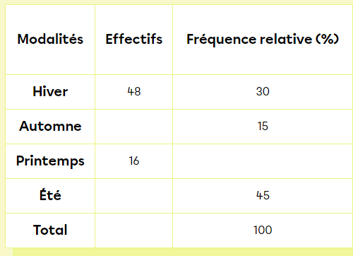
 | Modalités | Effectifs | Fréquence relative (%) | Aire du secteur (°)
 | Hiver | 48 | 30 | 108
 | Automne | 24 | 15 | 54
 | Printemps | 16 | 10 | 36
 | Été | 72 | 45 | 162
 | Total | 160 | 100 | 360

Saison préférée des élèves

Arithmétique (projet de factura
Lily Gourmandises
Si le total partiel atteint 50$ ou plus, un rabais de 20% est appliqué.


Articles | Coût unitaire ($) | Nombre d'articles | Total par article ($)
Beignet sensationnel | 1.79 | 5 | 8.95
Pointe de tarte inoubliable | 4.75 | 3 | 14.25
Délice sucré au fromage | 10.25 | 3 | 30.75



 |  | Total partiel ($) | 53.95
 |  | Rabais (%) | 20
 |  | Rabais ($) | 10.79
 |  | Total après rabais ($) | 43.16
 |  | TPS de 5% ($) | 2.16
 |  | TVQ de 9,975% ($) | 4.31
 |  | Total final ($) | 49.63

Version Scratch

Géométrie secondaire
Forme de la bouteille |  |  |  |  |  | Idée originale: Guy Picard, France Gagné, Mélanie Céré, Sophie Montpetit
Cylindre |  | Sphère |  | Bouteille |  | Tous les documents ici: https://www.grms.qc.ca/copie-de-2e-secondaire
rayon | 4.0 | rayon | 5.0
hauteur | 13.0 |  |  | aire totale | 636.9

aire base | 100.5 | aire totale | 314.2
aire latérale | 326.7 | 1/2 sph | 157.1
aire totale | 427.3
 |  |  |  | Volume total | 847.6
volume | 653.5 | volume | 523.6
 |  | 1/2 sph | 261.8

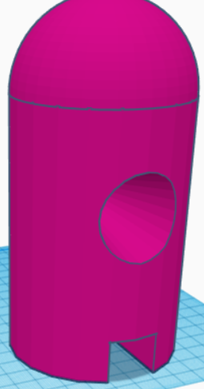
 |  |  |  |  |  |  | 0.00 $
Forme des trous
Cône |  | Prisme
rayon | 2.0 | côté | 2
hauteur | 8.5 | hauteur | 8
apothème | 8.73

aire base | 12.6 | aire base | 4
aire latérale | 54.9 | aire latérale | 64
aire totale | 67.4 | aire totale | 68

volume | 35.6 | volume | 32

Probabilités - Somme de 2 dés
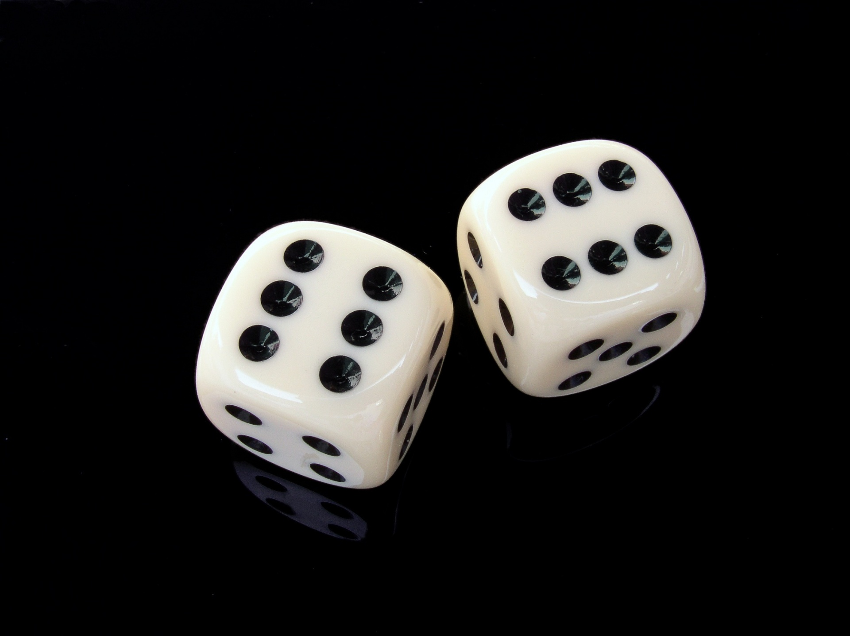
 | On lance 2 dés à 6 faces et on observe la somme des 2 résultats |  |  |  |  | Somme de 2 dés | 1 | 2 | 3 | 4 | 5 | 6
 |  |  |  |  |  | 1 | 2 | 3 | 4 | 5 | 6 | 7
 |  |  |  |  |  | 2 | 3 | 4 | 5 | 6 | 7 | 8
 |  |  |  |  |  | 3 | 4 | 5 | 6 | 7 | 8 | 9
 |  |  |  |  |  | 4 | 5 | 6 | 7 | 8 | 9 | 10
 |  |  |  |  |  | 5 | 6 | 7 | 8 | 9 | 10 | 11
 |  |  |  |  |  | 6 | 7 | 8 | 9 | 10 | 11 | 12

Équipe A | Équipe B | Équipe C | Équipe D | Équipe E | Relancer | Somme de 2 dés | Fréquence | Probabilité fréquentielle (%) | Probabilité théorique (%)
4 | 9 | 4 | 9 | 7 | TRUE | 2 | 4 | 4.44% | 2.78%
12 | 6 | 5 | 4 | 11 |  | 3 | 5 | 5.56% | 5.56%
5 | 7 | 3 | 5 | 10 |  | 4 | 9 | 10.00% | 8.33%
5 | 4 | 8 | 5 | 6 |  | 5 | 11 | 12.22% | 11.11%
7 | 5 | 7 | 7 | 8 |  | 6 | 13 | 14.44% | 13.89%
7 | 6 | 8 | 9 | 7 |  | 7 | 13 | 14.44% | 16.67%
8 | 8 | 8 | 2 | 8 |  | 8 | 14 | 15.56% | 13.89%
2 | 9 | 10 | 6 | 5 |  | 9 | 10 | 11.11% | 11.11%
5 | 8 | 2 | 8 | 4 |  | 10 | 5 | 5.56% | 8.33%
3 | 11 | 6 | 2 | 9 |  | 11 | 4 | 4.44% | 5.56%
6 | 8 | 9 | 7 | 11 |  | 12 | 2 | 2.22% | 2.78%
5 | 6 | 7 | 7 | 9 |  | Total | 90 | 100.00% | 100.00%
11 | 7 | 6 | 4 | 6
10 | 3 | 7 | 5 | 6
Somme de 2 dés
Somme de 2 dés
9 | 8 | 9 | 10 | 3
4 | 7 | 4 | 6 | 12
5 | 8 | 8 | 3 | 8
10 | 9 | 6 | 4 | 6

Probabilités - Espérance mathém
L'espérance mathématique

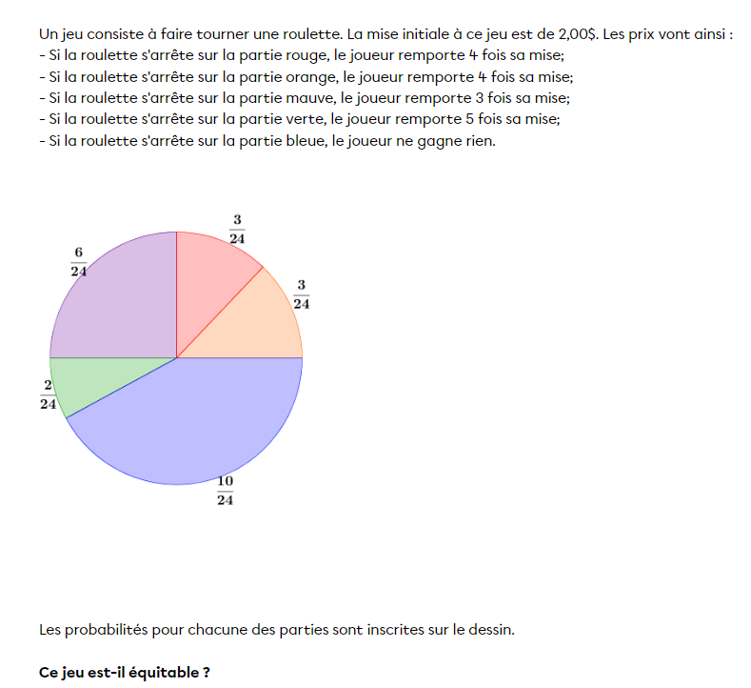
 | Prix de la mise: | 2.00 $

 | Roulette | Montant à gagner | Montant - Mise (R) | Probabilité (P) | R*P
 | Rouge | 8.00 $ | 6.00 $ | 0.125 | 0.75 $
 | Orange | 8.00 $ | 6.00 $ | 0.125 | 0.75 $
 | Mauve | 6.00 $ | 4.00 $ | 0.25 | 1.00 $
 | Vert | 10.00 $ | 8.00 $ | 0.083333333333 | 0.67 $
 | Bleu | 0.00 $ | -2.00 $ | 0.41666666667 | -0.83 $
 |  |  | Espérance de gain: |  | 2.33 $

Exemple inspiré de cette page du site Allô Prof

Mathématiques financières
Exemple de tâche en mathématiques financières

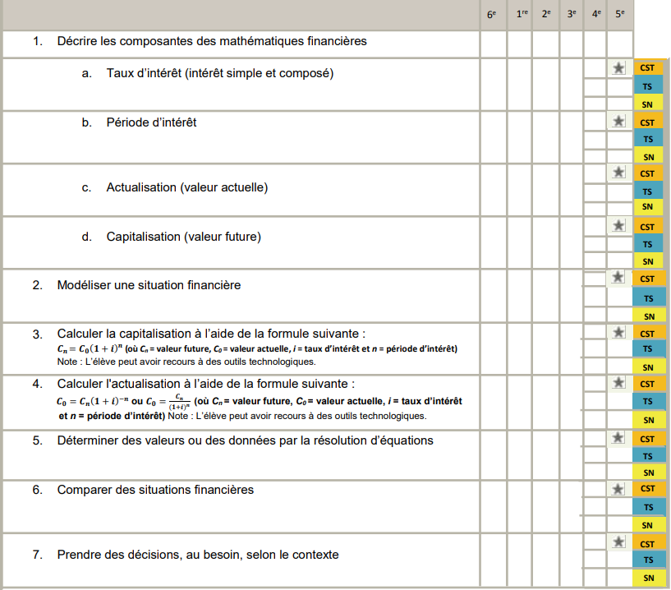
 | Intérêts simples
 | Capital initial (C₀) | 5,000.00 $
 | Taux d'intérêt (i) | 1.50%
 | Durée (n) | 5
 | Valeur future (Cₙ) | 5,375.00 $
 | Intérêts | 375.00 $

 | Intérêts composés (période d'intérêt annuelle)
 | Capital initial (C₀) | 5,000.00 $
 | Taux d'intérêt annuel (i) | 1.50%
 | Durée (n) | 5
 | Valeur future (Cₙ) | 5,386.42 $
 | Intérêts | 386.42 $

 | Intérêts composés (période d'intérêt autre) |  | *Périodes d'intérêt
 | Capital initial (C₀) | 5,000.00 $ | Annuel=1
 | Taux d'intérêt (i) | 1.50% | Sémestriel=2
 | Terme (années) | 5 | Trimestriel=4
 | Période d'intérêt* | 4 | Mensuel=12
 | Valeur future (Cₙ) | 6,734.28 $ | Bi-Mensuel=24
 | Intérêts | 1,734.28 $ | Hebdomadaire=52
 |  |  | Journalier=365

 |  |  |  | Source : PDA math secondaire, MESS 2016, p.43

